INTERPRETACIÓN
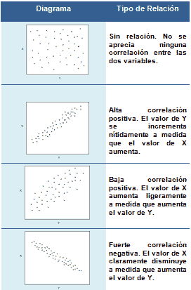
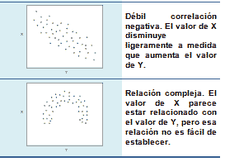
INTERPRETACIÓN DE LA CORRELACIÓN

EJERCICIO1
* Calcule el coeficiente de correlación de Pearson
* Grafique la dispersión entre las variables
* Interprete los resultados
La empresa quiere analizar la compras de un año con respecto a los productos que se vencen
para determinar si hay relación entre la cantidad que compra con respecto a los productos que se vencen
 | x | y
Mes | Compras | Productos vencidos
enero | 200,000 | 1500
febrero | 350,000 | 1200
marzo | 250,800 | 3000
Productos Vencidos en función de las Compras
abril | 159,000 | 2900
mayo | 290,000 | 550
junio | 320,000 | 1000
julio | 147,000 | 590
agosto | 390,000 | 208
septiembre | 287,000 | 500
octubre | 390,000 | 900
noviembre | 600,000 | 769
diciembre | 700,000 | 2000

Coeficiente de correlación: |  | -0.12

INTERPRETACIÓN : El coeficiente de correlación en conjunto con el gráfico de dispersión, muéstran que el numero de compras hechas no tiene relación alguna con el numero de productos vencidos, a pesar de que el coeficiente de correlaciones negativo moderado, el gráfico permite ver que no exíste una estructura lineal fuerte entre los datos, por ende éstas dos variables no puedne ser relacionadas.
 | lo que en términos del negocio quiere decir que el realizar compras de productos no influye en el vencimiento de los productos de la empresa.

